상품제안서
아이리버 향균처리 오피스 기어 생활방수 저소음 무선키보드(키스킨포함) | 상품코드: S44896

 |  |  |  |  |  |  | 02-713-8555 | www.synergygift.co.kr
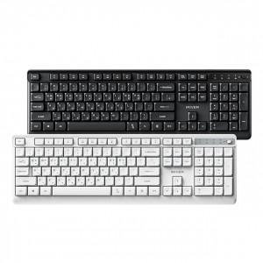 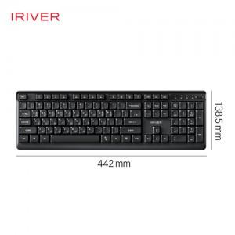 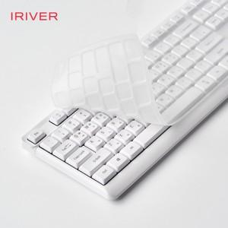

【상세/제작정보】 | 인쇄규격사이즈 : 약 10.8 x 1.3 cm<br>

【인쇄/포장옵션】 | 레이저 / 포장불가능

【공급단가】 | 수량 | 30~ | 100~ | 300~ | 500~ | 1,000~
*VAT별도 | 화이트 | 17,100원 | 16,100원 | 15,400원 | 15,100원 | 14,900원
 | 블랙 | 17,100원 | 16,100원 | 15,400원 | 15,100원 | 14,900원

【상품 URL】 | https://www.synergygift.co.kr:443/src/goods_detail.php?gdno=44896

